Abb. G3-4A
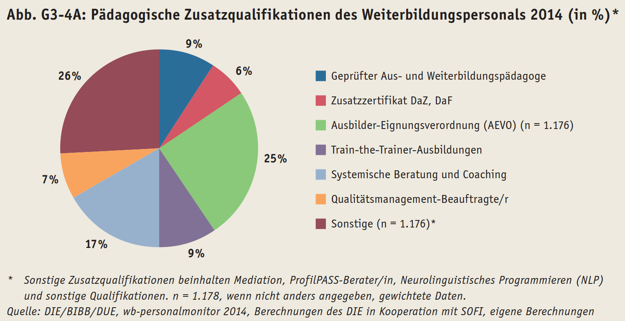
Zurück zum Inhalt

